Sheet1
Cập nhật ảnh báo cáo

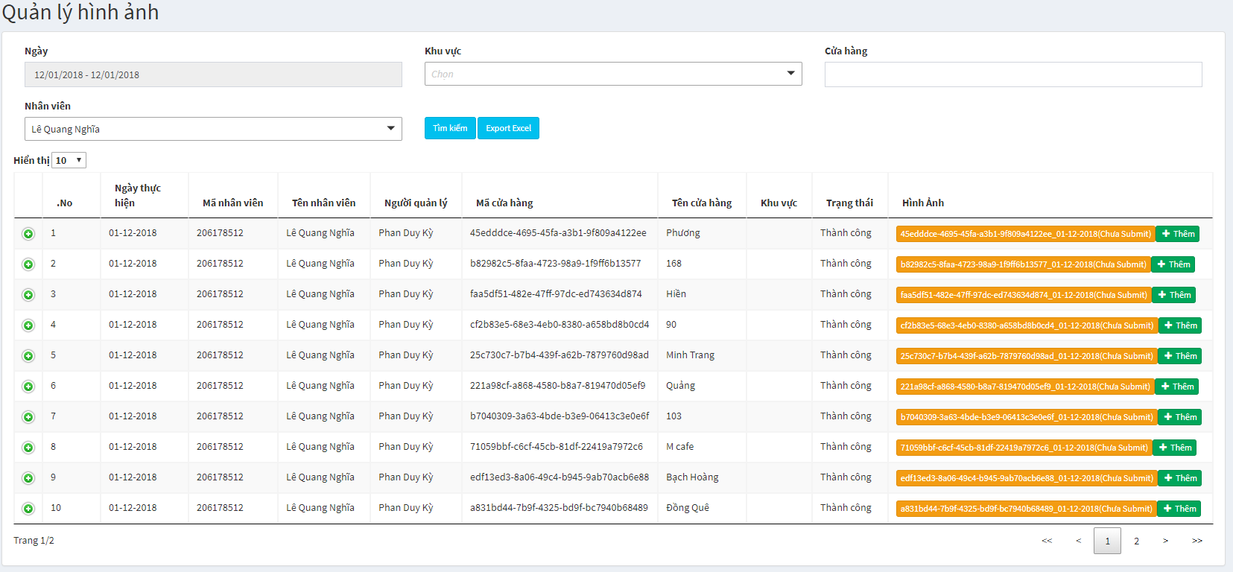

ẢNH CỬA HÀNG



Hình tổng quan
Hình địa chỉ
Hình chấm công

ẢNH POSM

Tranh Pepsi & 7Up

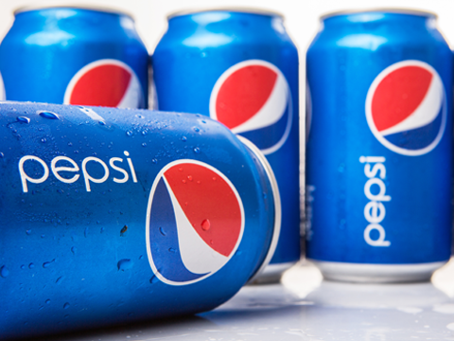

HINH_KY_PXN
HINH_KY_PXN
HINH_KY_PXN

Chọn loại POSM

Chọn loại Ảnh

Thêm

ĐÓNG
LƯU LẠI

Sheet2
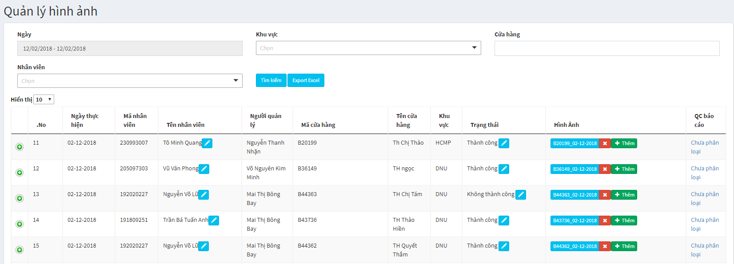

Xóa Báo Cáo

Sheet3
Thêm ảnh

Thêm ảnh

Thêm ảnh

Chọn loại POSM
0
Thêm POSM

Thêm ảnh

